Danilo
Respostas aos itens da Lista L1 da disciplina RAD2810 – Análise de Dados para Gestão de Negócios

Nome: | Danilo Henrique Ferreira de Carvalho

Número USP: | 11893877

1 | Estatísticas Descritivas

 |  |  |  |  | churn = 0 |  | churn = 1
 |  | Média | Desvio Padrão | Coef. Variação | Média | Desv. Padrão | Média | Desv. Padrão
 | tenure (meses) | 32.37115 | 24.55948 | 75.86842 | 37.56997 | 24.11378 | 17.97913 | 19.53112
 | MonthlyCharges (US$) | 65.30612 | 29.08904 | 44.54% | 60.80576 | 30.26677 | 76.2807 | 22.60453
 | TotalCharges (US$) | 2323.94136 | 2224.94015 | 95.74% | 2567.2439 | 2223.85849 | 1556.60256 | 2060.1904

2 | Gráficos Boxplot

 | tenure x churn
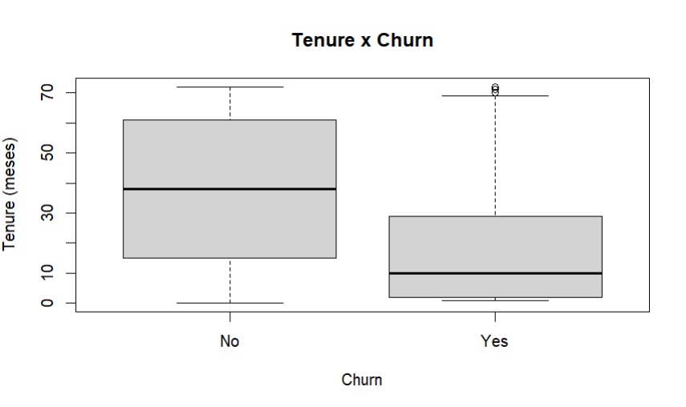

 | MonthlyCharges x churn
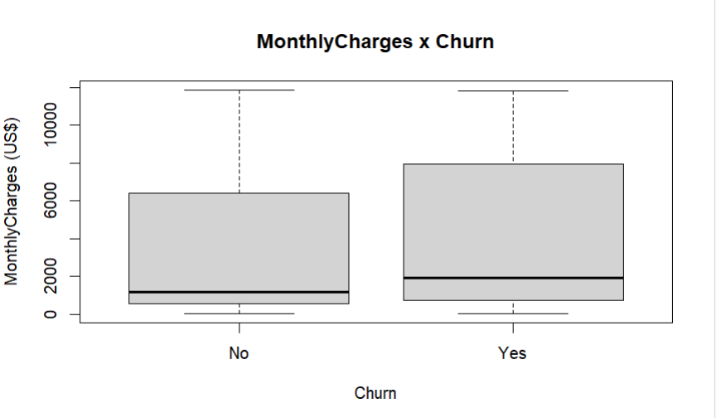

 | TotalCharges x churn
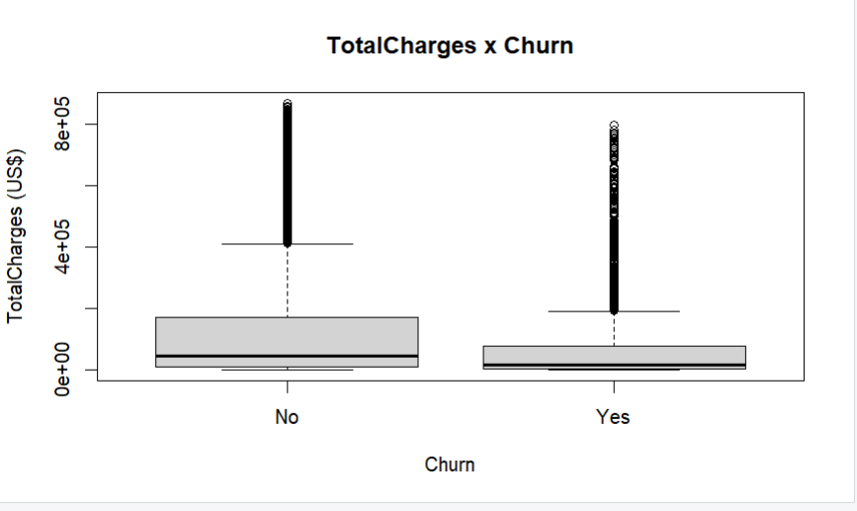

 | Qual das 3 variáveis é melhor para indicar possível Churn? |  |  | Tenure

3 | Modelos de Aprendizagem de máquina: Classificação

3.a | Estatísticas descritivas

 | Variáveis | churn = 0 |  | churn = 1
 | Numéricas | Média | Desv. Padrão | Média | Desv. Padrão
 | tenure (meses) | 37.67118 | 24.14997 | 17.87519 | 19.55163
 | MonthlyCharges (US$) | 61.20 | 31.07 | 74.02 | 25.14
 | TotalCharges (US$) | 2562.55 | 2331.65 | 1498.04 | 1874.1

 | Variáveis Categóricas | x1 | Categorias | Month-to-month | Two year | One year
 |  |  | Freq. Absoluta | 2721 | 1194 | 1015
 |  |  | Freq. Relativa | 55.19% | 24.22% | 20.59%

 |  | x2 | Categorias | Fiber optic | DSL | No
 |  |  | Freq. Absoluta | 2159 | 1693 | 1078
 |  |  | Freq. Relativa | 43.79% | 34.34% | 21.87%

 |  | x3 | Categorias | Eletronic check | Mailed check | Bank transfer | Credit card
 |  |  | Freq. Absoluta | 1638 | 1142 | 1094 | 1056
 |  |  | Freq. Relativa | 33.23% | 23.16% | 22.19% | 21.42%

3.b | Modelo desenvolvido

3.b.i | Matriz confusão |  | Modelo | Regressão logística |  |  | Modelo | Árvore de decisão |  | Modelo | Random Forest
 |  | Treino | Churn Predito |  |  | Treino | Churn Predito |  | Treino | Churn Predito
 |  | Observado | 0 | 1 |  | Observado | 0 | 1 | Observado | 0 | 1
 |  | 0 | 3229 | 387 |  | 0 | 3612 | 4 | 0 | 3604 | 12
 |  | 1 | 601 | 713 |  | 1 | 20 | 1294 | 1 | 12 | 1302

 |  | Teste | Churn Predito |  |  | Teste | Churn Predito |  | Teste | Churn Predito
 |  | Observado | 0 | 1 |  | Observado | 0 | 1 | Observado | 0 | 1
 |  | 0 | 1381 | 177 |  | 0 | 1285 | 273 | 0 | 1347 | 211
 |  | 1 | 264 | 291 |  | 1 | 293 | 262 | 1 | 286 | 269

3.b.ii | Acurácia e F1-score |  | Modelo | Regressão logística |  |  | Modelo | Árvore de decisão |  | Modelo | Random forest
 |  |  | Treino | Teste |  |  | Treino | Teste |  | Treino | Teste
 |  | Acurácia | 0.7996 | 0.7913 |  | Acurácia | 0.9951 | 0.7321 | Acurácia | 0.9951 | 0.7648
 |  | F1-Score | 0.5907 | 0.5689 |  | F1-Score | 0.9908 | 0.4807 | F1-Score | 0.9909 | 0.5198

3.b.iii | Variância |  | Modelo | Regressão logística |  |  | Modelo | Árvore de decisão |  | Modelo | Random forest
 |  |  | Acurácia | F1-score |  |  | Acurácia | F1-score |  | Acurácia | F1-score
 |  | Variância | 0.0083 | 0.0218 |  | Variância | 0.263 | 0.5101 | Variância | 0.2303 | 0.4711

3.c | Conclusão
 |  | Principais características da modelagem:
 |  | A Regressão Logística foi o melhor modelo devido ao equilíbrio estável entre treino e teste, enquanto a Árvore de Decisão e o Random Forest sofreram queda significativa no teste.

